Návod
V návodu jsou uvedeny pouze ty oblasti žádosti, jejichž obsah nemusí být žadatelům při vyplňování žádosti zcela zřejmý

INFORMACE O ŽADATELI

 | Název žadatele |  |  |  | IČ |  | Právní forma |  | Číslo a datum registrace právní subjektivity |  | Sídlo / adresa žadatele |  | Kontaktní údaje; Bankovní spojení (č. účtu); WWW stránky |  | Statutární zástupce nebo jiná osoba zastupující žadatele * |  | Identifikace osob s podílem v osobě žadatele ** |  | Identifikace osob, v nichž má žadatel přímý podíl a výše tohoto podílu *** |  | Zaměření činnosti žadatele, případné další specifikace (možno uvést na zvláštní list)

Právnická osoba: spolek nebo zapsaný ústav | Název dle registrace ve veřejném rejstříku | → | VEŘEJNÝ REJSTŘÍK | → | Uvede IČ dle veřejného rejstříku | → | Uvede právní formu z výpisu v veřejném rejstříku | → | Uvede dle veřejného rejstříku DATUM VZNIKU; SPISOVÁ ZNAČKA | → | Adresa sídla dle veřejného rejstříku | → | Vyplňuje veškeré údaje | → | Statutární zástupce dle veřejného rejstříku | → | Uvede další subjekty, kterými je žadatel spoluvlastněn, a výši vlastnického podílu | → | Uvede další subjekty, které žadatel spoluvlastní, a výši vlastnického podílu | →
 |  |  |  |  |  |  |  |  |  |  |  |  |  |  | nebo |  | nebo |  | nebo
 |  |  | Postup pro práci s rejstříkem |  |  |  |  |  |  |  |  |  |  |  | Osoba zastupující žadatele - v tomto případě je nutné doložit doklad opravňující k zastupování |  | Pokud takové subjekty nejsou vyplní - nejsou |  | Pokud takové subjekty nemá vyplní - nemá
 |  |  | 1. zadat IČO
 |  |  | 2. kliknout na hledat
 |  |  | 3. u nalezeného subjektu kliknout na výpis platných

STRUKTURA NÁKLADŮ A ZDROJŮ FINANCOVÁNÍ CELOROČNÍ ČINNOSTI (vyplňujte pouze BÍLÁ políčka v tabulce)

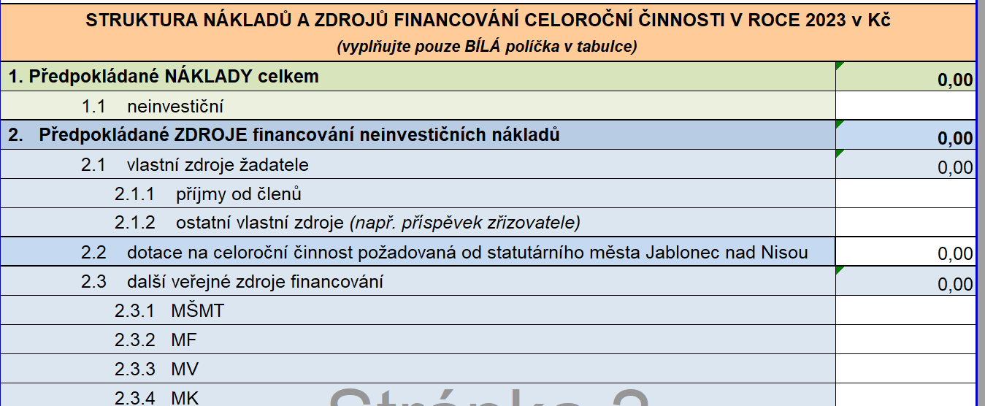
Vyplňte pouze bílá pole
Poskytovatel dotace počítá s tím, že celoroční činnost je realizována s VYROVNANÝM ROZPOČTEM
Všechny náklady na realizaci celoroční činnosti musí být pokryty zdroji
V buňce 1. Předpokládané NÁKLADY celkem musí být stejná hodnota jako v buňce 2. Předpokládané ZDROJE financování neinvestičních nákladů.
Předpokládané ZDROJE financování neinvestičních nákladů jsou součtem všech zdrojů žadatele vyplněných do bílých polí.

ROZPOČET NÁKLADŮ CELOROČNÍ ČINNOSTI A STRUKTURA POŽADOVANÉ DOTACE - MAXIMÁLNÍ VÝŠE DOTACE SMJN ZE ZPŮSOVILÝCH NÁKLADŮ JE 80 % - (vyplňujte pouze BÍLÁ políčka v tabulce)
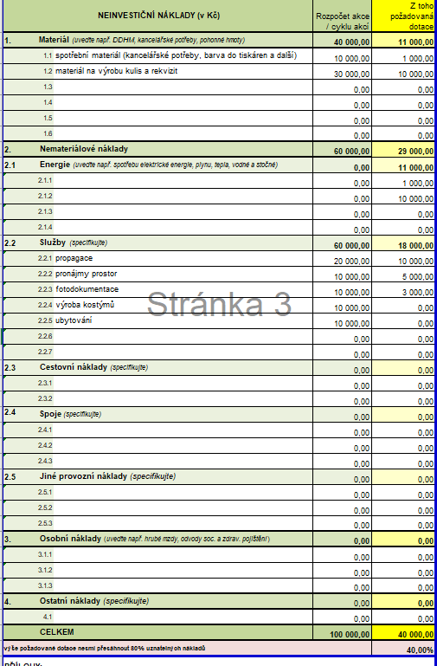

Vyplňte pouze bílá pole
V této části žádosti uvedete rozpočet nákladů, které podprobně rozepíšete do daných kategorií.
Celkový součet nákladů musí být identický s hodnotami uvedenými na straně 2 žádosti (viz. bod návodu výše).
Dotace může být požadovaná pouze způsobilé náklady.
Nezpůsobilé náklady jsou uvedeny ve vyhlášení dotačního programu.
POŽADOVANÁ DOTACE MŮŽE POKRÝVAT POUZE maximálně 80 % ZPŮSOBILÝCH NÁKLADŮ DLE VÝZVY
Maximální výše požadované dotace musí být v limitu výzvy

